แผ่น1
รายการคำนวณ |  |  | update 09/11/2564 by Dr.Sorakarn Sritong-on

พารามิเตอร์

fc' | 173 |  | ksc
Es | 2.04E+06 |  | ksc
w | 2.323 |  | T/m^3

Ec | 198850 |  | ksc |  |  |  |  | 4270(w^1.5)sqrt(fc')
fc | 64.875 |  | ksc |  |  |  |  | 0.375fc'
n | 10.259 |  |  |  |  |  |  | Es/Ec

เหล็กเส้นกลมผิวเรียบ (RB) |  |  |  | เหล็กข้ออ้อย (DB)
fy | 2400 | ksc | SR-24 | fy | 3000 | ksc |  | SD-30
fs | 1200 | ksc |  | fs | 1500 | ksc |  | 0.5fy แต่ไม่เกิน 1700 ksc
k | 0.357 |  |  | k | 0.307 |  |  | 1/(1 + fs/nfc)
j | 0.881 |  |  | j | 0.898 |  |  | 1 - k/3
R | 10.196 | ksc |  | R | 8.948 | ksc |  | 0.5fckj

ออกแบบแผ่นพื้น
ใช้เหล็กเสริม |  | RB | 9 | mm |  |  |  | #1 |  | wS^2 |  | 5440 | kg-m/m | fs*j*d | 79.2972 | kg-m/cm^2 |  | Asmin = 0.0025bt |  |  | 2.50 | cm^2
ดังนั้น ใช้ |  |  |  |  |  |  | #4 | #2 = #5 | #6 | Mc = Rbd^2 |  | 573.54 | kg-m/m
fs |  |  | 1200 | ksc |  |  |  | #3
j |  |  | 0.881
R |  |  | 10.196 | ksc |  |  | กรณีที่ 1 : ช่วงพื้นภายใน
As ต่อ 1 เส้น |  |  | 0.64 | cm^2 |  |  |  | C |  |  | M = CwS^2 (kg-m/m) |  |  |  | As = M/fsjd (cm^2/m) |  |  |  | As Use (cm^2/m) <มากกว่าหรือเท่ากับ Asmin> |  |  |  | spacing (m)
 |  |  |  |  |  |  |  | 0.033 |  |  | 179.51 |  |  |  | 2.26 |  |  |  | 2.50 |  |  |  | 0.254
covering |  |  | 2.5 | cm | S | 4 | 0.033 | 0.025 | 0.033 | 179.52 | 136.00 | 179.52 |  | 2.26 | 1.72 | 2.26 |  | 2.50 | 2.50 | 2.50 |  | 0.254 | 0.254 | 0.254
LL |  |  | 100 | kg/m^2 |  |  |  | 0.033 |  |  | 179.51 |  |  |  | 2.26 |  |  |  | 2.50 |  |  |  | 0.254
SL |  |  | 0 | kg/m^2 |  |  | L | 4
S |  |  | 4 | m
L |  |  | 4 | m |  |  | กรณีที่ 2 : ไม่ต่อเนื่องกันด้านเดียว (ด้าน L)
กำหนดความหนา (t) |  |  | 10 | cm |  |  |  | C |  |  | M = CwS^2 (kg-m/m) |  |  |  | As = M/fsjd (cm^2/m) |  |  |  | As Use (cm^2/m) <มากกว่าหรือเท่ากับ Asmin> |  |  |  | spacing (m)
คิดความกว้างพื้น (b) |  |  | 1 | m |  |  |  | 0.021 |  |  | 114.23 |  |  |  | 1.44 |  |  |  | 2.50 |  |  |  | 0.254
 |  |  |  |  | S | 4 | 0.041 | 0.031 | 0.041 | 223.04 | 168.63 | 223.04 |  | 2.81 | 2.13 | 2.81 |  | 2.81 | 2.50 | 2.81 |  | 0.226 | 0.254 | 0.226
DL = 2400(ความหนา) |  |  | 240 | kg/m^2 |  |  |  | 0.041 |  |  | 223.03 |  |  |  | 2.81 |  |  |  | 2.81 |  |  |  | 0.226
w = DL + LL + SL |  |  | 340 | kg/m^2 |  |  | L | 4
d = t - covering |  |  | 7.5 | cm
m = S/L |  |  | 1.00 |  |  |  | กรณีที่ 2 : ไม่ต่อเนื่องกันด้านเดียว (ด้าน S)
 |  |  |  |  |  |  | C |  |  |  | M = CwS^2 (kg-m/m) |  |  |  | As = M/fsjd (cm^2/m) |  |  |  | As Use (cm^2/m) <มากกว่าหรือเท่ากับ Asmin> |  |  |  | spacing (m)
นน.ลงคานด้าน S |  |  | 0.453 | T/m |  |  |  | 0.041 |  |  | 223.03 |  |  |  | 2.81 |  |  |  | 2.81 |  |  |  | 0.226
(wS/3) |  |  |  |  | S | 4 | 0.021 | 0.031 | 0.041 | 114.24 | 168.63 | 223.04 |  | 1.44 | 2.13 | 2.81 |  | 2.50 | 2.50 | 2.81 |  | 0.254 | 0.254 | 0.226
นน.ลงคานด้าน L |  |  | 0.453 | T/m |  |  |  | 0.041 |  |  | 223.03 |  |  |  | 2.81 |  |  |  | 2.81 |  |  |  | 0.226
[(ws/3) * (3-m^2)/2] |  |  |  |  |  |  | L | 4

 |  |  |  |  |  |  | กรณีที่ 3 : ไม่ต่อเนื่องกันสองด้าน (ด้าน L)
 |  |  |  |  |  |  |  | C |  |  | M = CwS^2 (kg-m/m) |  |  |  | As = M/fsjd (cm^2/m) |  |  |  | As Use (cm^2/m) <มากกว่าหรือเท่ากับ Asmin> |  |  |  | spacing (m)
 |  |  |  |  |  |  |  | 0.025 |  |  | 135.99 |  |  |  | 1.71 |  |  |  | 2.50 |  |  |  | 0.254
 |  |  |  |  | S | 4 | 0.049 | 0.037 | 0.049 | 266.56 | 201.27 | 266.56 |  | 3.36 | 2.54 | 3.36 |  | 3.36 | 2.54 | 3.36 |  | 0.189 | 0.251 | 0.189
 |  |  |  |  |  |  |  | 0.025 |  |  | 135.99 |  |  |  | 1.71 |  |  |  | 2.50 |  |  |  | 0.254
 |  |  |  |  |  |  | L | 4

 |  |  |  |  |  |  | กรณีที่ 3 : ไม่ต่อเนื่องกันสองด้าน (ด้าน S และด้าน L)
 |  |  |  |  |  |  |  | C |  |  | M = CwS^2 (kg-m/m) |  |  |  | As = M/fsjd (cm^2/m) |  |  |  | As Use (cm^2/m) <มากกว่าหรือเท่ากับ Asmin> |  |  |  | spacing (m)
 |  |  |  |  |  |  |  | 0.025 |  |  | 135.99 |  |  |  | 1.71 |  |  |  | 2.50 |  |  |  | 0.254
 |  |  |  |  | S | 4 | 0.025 | 0.037 | 0.049 | 136.00 | 201.27 | 266.56 |  | 1.72 | 2.54 | 3.36 |  | 2.50 | 2.54 | 3.36 |  | 0.254 | 0.251 | 0.189
 |  |  |  |  |  |  |  | 0.049 |  |  | 266.55 |  |  |  | 3.36 |  |  |  | 3.36 |  |  |  | 0.189
 |  |  |  |  |  |  | L | 4

 |  |  |  |  |  |  | กรณีที่ 3 : ไม่ต่อเนื่องกันสองด้าน (ด้าน S)
 |  |  |  |  |  |  |  | C |  |  | M = CwS^2 (kg-m/m) |  |  |  | As = M/fsjd (cm^2/m) |  |  |  | As Use (cm^2/m) <มากกว่าหรือเท่ากับ Asmin> |  |  |  | spacing (m)
 |  |  |  |  |  |  |  | 0.049 |  |  | 266.55 |  |  |  | 3.36 |  |  |  | 3.36 |  |  |  | 0.189
 |  |  |  |  | S | 4 | 0.025 | 0.037 | 0.025 | 136.00 | 201.27 | 136.00 |  | 1.72 | 2.54 | 1.72 |  | 2.50 | 2.54 | 2.50 |  | 0.254 | 0.251 | 0.254
 |  |  |  |  |  |  |  | 0.049 |  |  | 266.55 |  |  |  | 3.36 |  |  |  | 3.36 |  |  |  | 0.189
 |  |  |  |  |  |  | L | 4

 |  |  |  |  |  |  | กรณีที่ 4 : ไม่ต่อเนื่องกันสามด้าน (ด้าน L ต่อเนื่อง)
 |  |  |  |  |  |  |  | C |  |  | M = CwS^2 (kg-m/m) |  |  |  | As = M/fsjd (cm^2/m) |  |  |  | As Use (cm^2/m) <มากกว่าหรือเท่ากับ Asmin> |  |  |  | spacing (m)
 |  |  |  |  |  |  |  | 0.058 |  |  | 315.52 |  |  |  | 3.98 |  |  |  | 3.98 |  |  |  | 0.160
 |  |  |  |  | S | 4 | 0.029 | 0.044 | 0.029 | 157.76 | 239.36 | 157.76 |  | 1.99 | 3.02 | 1.99 |  | 2.50 | 3.02 | 2.50 |  | 0.254 | 0.211 | 0.254
 |  |  |  |  |  |  |  | 0.029 |  |  | 157.76 |  |  |  | 1.99 |  |  |  | 2.50 |  |  |  | 0.254
 |  |  |  |  |  |  | L | 4

 |  |  |  |  |  |  | กรณีที่ 4 : ไม่ต่อเนื่องกันสามด้าน (ด้าน S ต่อเนื่อง)
 |  |  |  |  |  |  |  | C |  |  | M = CwS^2 (kg-m/m) |  |  |  | As = M/fsjd (cm^2/m) |  |  |  | As Use (cm^2/m) <มากกว่าหรือเท่ากับ Asmin> |  |  |  | spacing (m)
 |  |  |  |  |  |  |  | 0.029 |  |  | 157.76 |  |  |  | 1.99 |  |  |  | 2.50 |  |  |  | 0.254
 |  |  |  |  | S | 4 | 0.058 | 0.044 | 0.029 | 315.52 | 239.36 | 157.76 |  | 3.98 | 3.02 | 1.99 |  | 3.98 | 3.02 | 2.50 |  | 0.160 | 0.211 | 0.254
 |  |  |  |  |  |  |  | 0.029 |  |  | 157.76 |  |  |  | 1.99 |  |  |  | 2.50 |  |  |  | 0.254
 |  |  |  |  |  |  | L | 4

 |  |  |  |  |  |  | กรณีที่ 5 : ไม่ต่อเนื่องกันทั้งสี่ด้าน
 |  |  |  |  |  |  |  | C |  |  | M = CwS^2 (kg-m/m) |  |  |  | As = M/fsjd (cm^2/m) |  |  |  | As Use (cm^2/m) <มากกว่าหรือเท่ากับ Asmin> |  |  |  | spacing (m)
 |  |  |  |  |  |  |  | 0.033 |  |  | 179.52 |  |  |  | 2.26 |  |  |  | 2.50 |  |  |  | 0.254
 |  |  |  |  | S | 4 | 0.033 | 0.050 | 0.033 | 179.52 | 272.00 | 179.52 |  | 2.26 | 3.43 | 2.26 |  | 2.50 | 3.43 | 2.50 |  | 0.254 | 0.185 | 0.254
 |  |  |  |  |  |  |  | 0.033 |  |  | 179.52 |  |  |  | 2.26 |  |  |  | 2.50 |  |  |  | 0.254
 |  |  |  |  |  |  | L | 4

ออกแบบคาน
ใช้เหล็กเสริมหลักแบบ |  | SD-30
ดังนั้น ใช้
fs |  |  | 1500 | ksc |  | M | 2.204 | T-m | > Mc , Doubly RC |  |  |  |  | V | 4.951 | T
k |  |  | 0.307 |  |  | M' | 0.012 | T-m | M - Mc |  |  |  |  | v | 7.073 | ksc | > vc | V/(bd)
j |  |  | 0.898 |  |  | fs' | 712.38 | ksc | 2fs[k - (d'/d)]/(1 - k) |  | fs' ต้อง <= fs |  |  | V' | 2281 | kg |  | (v - vc)(bd) ถ้า v > vc
R |  |  | 8.948 | ksc |  | As1 | 4.652 | sq.cm | Mc/(fsjd) |  |  |  |  | ใช้เหล็กปลอก RB ขนาด |  |  |  | 6 | mm | 1 | ปลอก
 |  |  |  |  |  | As2 | 0.026 | sq.cm | M'/[fs(d - d')] |  |  |  |  | Av ต่อ 1 ปลอก เท่ากับ 2As |  |  |  | 0.565 | sq.cm
คานขนาด |  |  |  |  |  |  |  |  |  |  |  |  |  | ดังนั้น Av เท่ากับ |  |  |  | 0.565 | sq.cm
b |  |  | 0.2 | m
h |  |  | 0.40 | m |  | Ast | 4.678 | sq.cm | Singly : M/(fsjd), Doubly : As1 + As2 |  |  |  |  | ระยะเรียง เลือกค่าน้อยมาใช้
covering. d' |  |  | 0.05 | m |  | Asc | 0.055 | sq.cm | M'/[fs'(d - d')] |  |  |  |  | Av/0.0015b |  | 0.188 | m
 |  |  |  |  |  | ขนาดหน้าตัดคานใช้ได้ |  |  |  |  |  |  |  | d/2 |  | 0.175 | m | ถ้า v <= 0.795sqrt(fc') ใช้ d/2 แต่ถ้า v > 0.795sqrt(fc') ใช้ d/4
d |  |  | 35 | cm |  |  |  |  |  |  |  |  |  | Avfvd/V' |  | 0.104 | m | ถ้า v > vc
d-d' |  |  | 0.30 | m
d'/d |  |  | 0.143
fsjd |  |  | 0.471 | sq.cm/T-m
Mc |  |  | 2.192 | T-m

fv |  |  | 1200 | ksc
vc |  |  | 3.814 | ksc | 0.29sqrt(fc')
0.795sqrt(fc') |  |  | 10.457 | ksc | ค่าที่ใช้กำหนดระยะเรียงว่าจะใช้ d/2 หรือ d/4
1.32sqrt(fc') |  |  | 17.362 | ksc | ขีดจำกัดของขนาดหน้าตัดคานในการรับแรงเฉือน

ออกแบบเสาสี่เหลี่ยม (แบบรับแรงตามแนวแกนเท่านั้น)
fc' |  |  | 173 | ksc |  |  |  |  |  |  |  |  |  |  |  | จำนวนเส้น
เหล็กยืนใช้ |  |  | DB |  |  |  |  |  |  |  | ถ้าใช้เหล็กยืน, M |  |  |  |  | คำนวณ | เลือกใช้ | As จริง | pg = As/Ag
ด้ังนั้น fs |  |  | 1200 | ksc |  |  |  |  |  |  | 12 | As/เส้น | 1.131 | sq.cm |  | 3.5 | 4 | 4.524 | 0.01
ด้านแคบสุดของเสา ,t |  |  | 0.2 | m |  |  |  |  |  |  | 16 | As/เส้น | 2.011 | sq.cm |  | 2.0 | 4 | 8.042 | 0.02
อีกด้านหนึ่งของเสา |  |  | 0.2 | m |  |  |  |  |  |  | 20 | As/เส้น | 3.142 | sq.cm |  | 1.3 | 4 | 12.566 | 0.03
...
 |  |  |  |  |  |  |  |  |  |  | 6 | 12 |  |  |  | 0.192 | 0.288 | 0.200 | 0.192
 |  |  |  |  | ถ้า เสาสั้น R = 1, ถ้าเสายาว R = 1.07 - 0.008(h/0.3t) |  |  |  |  |  |  | 16 |  |  |  | 0.256 | 0.288 | 0.200 | 0.200
 |  |  |  |  | พื้นที่หน้าตัดเสา |  |  |  |  |  |  | 20 |  |  |  | 0.320 | 0.288 | 0.200 | 0.200
 |  |  |  |  |  |  |  |  |  |  |  | 25 |  |  |  | 0.400 | 0.288 | 0.200 | 0.200
 |  |  |  |  |  |  |  |  |  |  | 9 | 12 |  |  |  | 0.192 | 0.432 | 0.200 | 0.192
 |  |  |  |  | [(P/R) - 0.2125Agfc']/(0.85fs) |  |  |  |  |  |  | 16 |  |  |  | 0.256 | 0.432 | 0.200 | 0.200
 |  |  |  |  |  |  |  |  |  |  |  | 20 |  |  |  | 0.320 | 0.432 | 0.200 | 0.200
 |  |  |  |  |  |  |  |  |  |  |  | 25 |  |  |  | 0.400 | 0.432 | 0.200 | 0.200
...
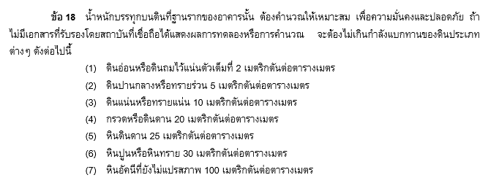
...
 |  |  |  |  | หน่วยแรงเฉือนแบบคานที่ยอมให้ = 0.29sqrt(fc')
...
 |  |  |  |  | หน่่วยแรงเฉือนแบบเจาะทะลุที่ยอมให้ = 0.53sqrt(fc')
...
 |  |  |  |  | 2.4(c^2)(ความสูงตอม่อ)
 |  |  |  |  |  |  |  |  |  | เลือกใช้ d |  |  | 0.250 | m | แนะนำ ถ้า d ที่คำนวณได้ <= d ขั้นต่ำตามมาตรฐานคือ 0.15 ใช้ d = 0.15 แต่ถ้า > d ขั้นต่ำ ให้ปัดเป็นเลขลงตัวทศนิยมตำแหน่งที่หนึ่งแล้วบวกเพิ่ม 0.05
 |  |  |  |  |  |  |  |  |  | ระยะหุ้มเหล็กเสริมฐานราก |  |  | 0.075 | m | มาตรฐาน วสท. 011007-19 ข้อ 7.8.1 (1)
 |  |  |  |  |  |  |  |  |  | ดังนั้น ความหนาฐานราก, h |  |  | 0.325 | m
 |  |  |  |  |  |  |  |  |  | น้ำหนักฐานรากจริง |  |  | 3.120 | T | 2.4(B^2)(h)
 |  |  |  |  | น้ำหนักถ่ายจากตอม่อ + น้ำหนักฐานรากประเมิน |  |  |  |  | น้ำหนักออกแบบจริง, Pdesign |  |  | 17.931 | T | น้ำหนักถ่ายจากตอม่อ + น้ำหนักฐานรากจริง
 |  |  |  |  |  |  |  |  |  | น้ำหนักปลอดภัย |  |  | 20.000 | T | กำลังแบกทานปลอดภัยของดิน(B^2) |  |  | ผ่าน
...
d เนื่องจากโมเมนต์ |  |  | 0.142 | m | sqrt(M/RB) |  |  |  |  | As ที่ต้องการ |  |  | 10.788 | sq.cm | M/fsjd
d ขั้นต่ำตามมาตรฐาน |  |  | 0.150 | m | มาตรฐาน วสท. 011007-19 ข้อ 21.9.1 |  |  |  |  | 20 | 4.6 | 10 | 31.416 | 62.832 | 5.723 | ผ่าน | 0.200 | ผ่าน
 |  |  |  |  |  |  |  |  |  | 25 | 2.9 | 9 | 44.179 | 70.686 | 5.087 | ผ่าน | 0.222 | ผ่าน
 |  |  |  |  |  |  |  |  |  |  |  |  |  |  | u = V/Eojd |  | ข้อแนะนำ : ไม่ควรเกิน 0.30 m
 |  |  |  |  |  |  |  |  |  |  |  |  |  |  | u <= u ที่ยอมให้

 |  |  |  |  |  |  |  |  |  | ตรวจสอบหน่วยแรงเฉือน
 |  |  |  |  |  |  |  |  |  | v แบบคาน ที่หน้าตัดวิกฤต |  |  | 1.166 | ksc | (qdesign/d)[(B - c - 2d)/2] |  |  | <
 |  |  |  |  |  |  |  |  |  | v แบบเจาะทะลุ ที่หน้าตัดวิกฤต |  |  | 3.783 | ksc | qdesign[B^2 - (d+c)^2] / [4(d + c)d] |  |  | <

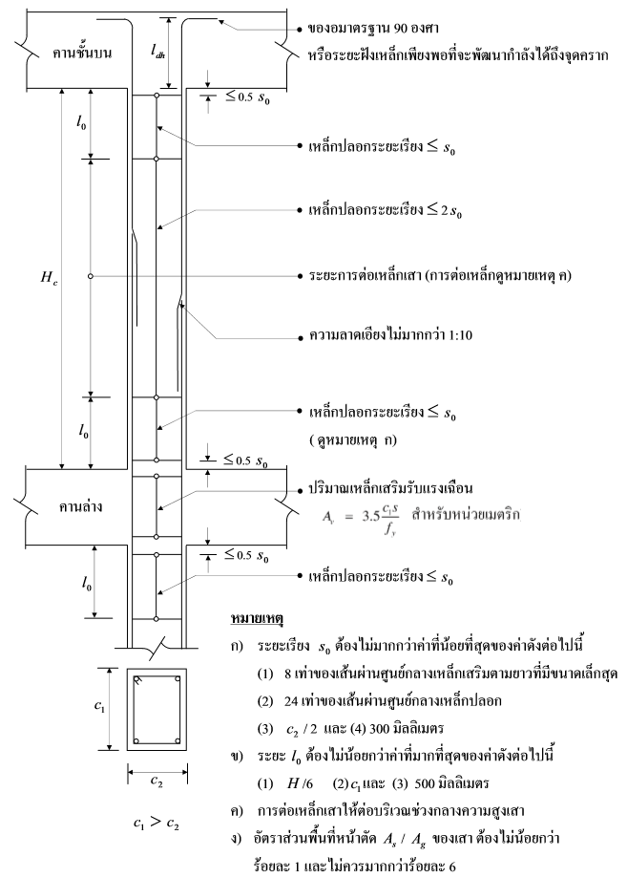
การเสริมเหล็กปลอกเสาเพื่อต้านทานการสั่นสะเทือนของแรงแผ่นดินไหว
ด้านกว้างของหน้าตัดเสา, c1 |  |  | 0.20 | m
ด้่านแคบของหน้าตัดเสา, c2 |  |  | 0.20 | m |  |  |  |  |  |  |  |  |  |  | 8M | 24S | c2/2 | ค่าคงที่
ความสูงเสาจากพื้นถึงใต้คาน, H |  |  | 2.60 | m |  |  |  |  |  |  |  |  |  | So | 0.128 | 0.144 | 0.100 | 0.300
fy |  |  | 2400 | ksc
ขนาดเหล็กแกนเสา, M |  |  | 16 | mm |  |  |  |  |  |  |  |  |  |  | H/6 | c1 | ค่าคงที่
ขนาเหล็กปลอกเสา, S |  |  | 6 | mm |  |  |  |  |  |  |  |  |  | Lo | 0.433 | 0.200 | 0.500

 |  |  |  |  |  |  |  |  |  |  |  |  |  |  |  |  | 2So | <=
 |  |  |  |  |  |  |  |  |  |  |  |  |  |  |  |  | H - 2Lo | <=
 |  |  |  |  |  |  |  |  |  |  |  |  |  |  |  |  | 0.5So | <=

 |  |  |  |  |  |  |  |  |  |  |  |  |  |  |  |  | Av = 3.5c1S/fy , sq.cm
 |  |  |  |  |  |  |  |  |  |  |  |  |  |  |  |  | As ต่อเส้น
 |  |  |  |  |  |  |  |  |  |  |  |  |  |  |  |  | จำนวนเส้น

